상품제안서
샌디스크 SDDDC2 C타입 OTG USB 3.0 메모리-[인쇄무료] | 상품코드: F19989

 |  |  |  |  |  |  | 02-412-0044 | www.easy1.co.kr
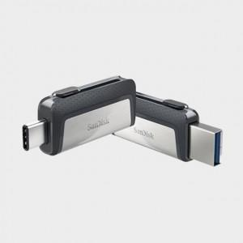 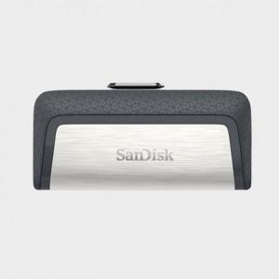

【상세/제작정보】

【인쇄/포장옵션】 | 레이저, 개별인쇄 / 포장지포장

【공급단가】 | 수량 | 100~ | 300~ | 500~ | 1,000~ | 2,000~
*VAT별도 | 32G | 10,820원 | 10,560원 | 10,390원 | 10,140원 | 9,720원
 | 64G | 11,220원 | 10,960원 | 10,790원 | 10,520원 | 10,080원
 | 128G | 16,870원 | 16,470원 | 16,210원 | 15,810원 | 15,150원
 | 256G | 30,020원 | 29,310원 | 28,840원 | 28,140원 | 26,970원

【상품 URL】 | http://www.easy1.co.kr/src/goods_detail.php?gdno=19989

